SAFTY TESTING
ONKAR ENGINE & GENERATOR (P) LIMITED

प्रोडक्ट नाम | वॉटर हीटर किउब | Work Instruction |  |  |  | हस्ताक्षर | सुपरवाइज़र | इंजीनियर | मैनेजर
डॉक्यूमेंट नंबर | OM/WI/08
इफेक्टिव डेट | 24.10.18
कार्य निर्देश
रेविजन नंबर | 0
ऑपरेशन नंबर | 160
कार्य का नाम : सेफ्टी टेस्टिंग |  |  |  |  | विभाग : टेस्टिंग
व्यवस्थित दृष्टिकोण |  |  | नं. | कार्य प्रणाली | नं. | 5S |  | सेफ्टी इंस्ट्रक्शन
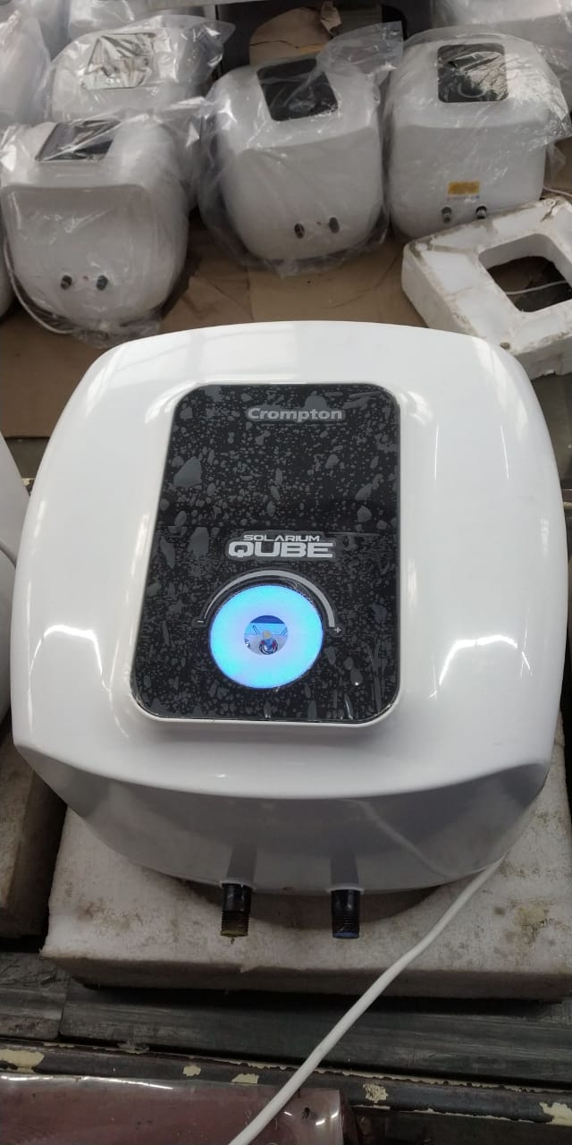 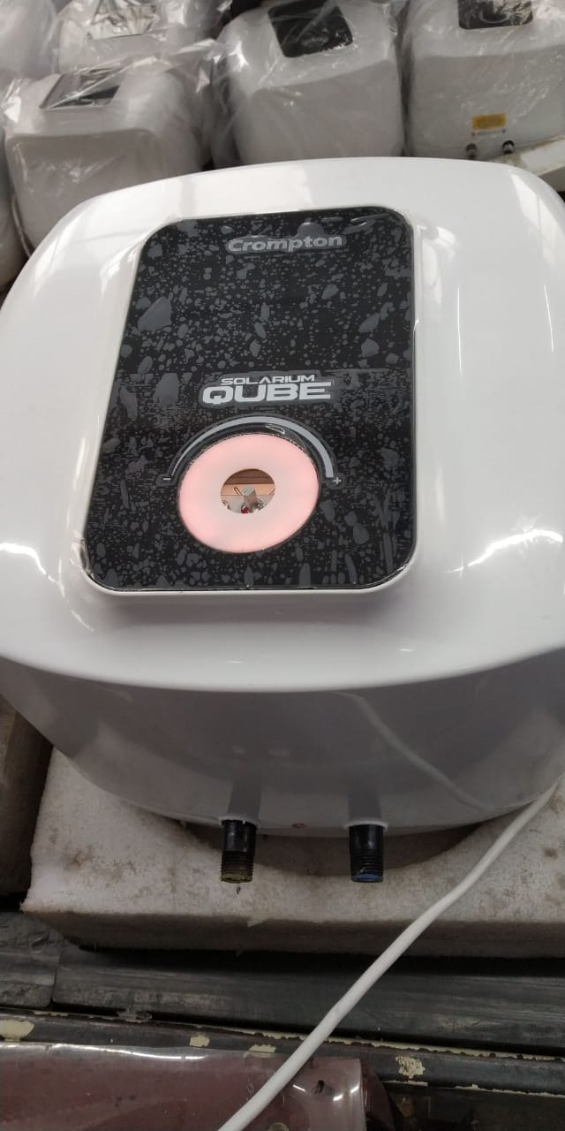 |  |  | 1 | सर्वप्रथम अपने आस पास के कार्य स्थल को साफ़ करे। | 1 | कार्यस्थल साफ सुथरा रखें। |  | USE | NOT USE
 |  |  | 2 | कार्य शुरू करने से पहले सुनिश्चितं करे की गीजर में पिछला कार्य सही हुआ है की नही। | 2 | कार्यस्थल पर आवश्यक सामान ही रखें।
 |  |  | 3 | (A)1500 वोल्ट पर गीजर का हाई वोल्टेज चेक करें। (B)गीजर का आईआर100 MΩ से ज्यादा होना चाहिए। (C)गीजर का रेजिस्टेंस मॉडल अनुसार रेजिस्टेंस चार्ट के अनुसार चेक करें। (D)चेक करें कि थर्मोस्टेट नॉब को मैक्सिमम पर घुमाने पर एलईडी नीले रंग की और नॉब को बंद करने पर एलईडी अम्बर रंग की जलनी चाहिए, यदि दिए गए निर्देशानुसार रंग में परिवर्तन आता है तो उसका रिवर्क करायें I | 3 | टूल, गेज आदि को निर्धारित स्थान पर रखें।
 |  |  | 4 | शुरू के 2 पीस क्वालिटी इंस्पेक्टर से चेक करा कर काम शुरू करे। | 4 | इंस्ट्रूमेंट आदि को निर्धारित स्थान पर रखें।
 |  |  | 5 | गीजर को अगले ऑपरेशन(कार्य) के लिए बढ़ा दें। | 5 | टूल, गेज और इंस्ट्रूमेंट आदि सामान को गैंगवे पर ना रखें।
प्रमुख नियत्रण बातें |  |  |  | पार्ट्स | नं. | इकुएपमेंट / जिग / फिक्सचर / मशीन
Contents/ Spec. | Frequencey | Contents/ Spec. | Frequencey
गीजर में शार्ट मोल्ड ,फलो मार्क और स्क्रैच न हो। | 100 दृस्य | टैंक में प्राइमर हुआ हो। | 100 दृस्य |  | 1
टैंक का पाइप टेढ़ा न हो। | 100 दृस्य |  | 100 दृस्य |  | 2
Note :-(1)- समझ न आने या किसी भी परेशानी में सुपरवाइजर से संपर्क करें।
(२)- रिवर्क करने के लिए सुपरवाइजर से निर्देश लें।
हमारी प्राथमिकता - सुरक्षा , गुणवत्ता व उत्पादतकता

